主标 洗标订购
型号： | 根据去年订单 | 图片： |  | 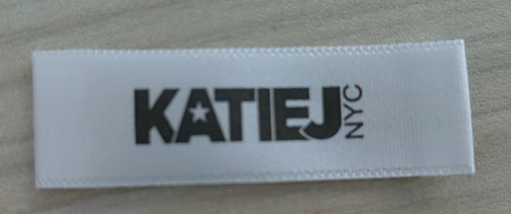 |  |  | 2024.5.15客户已经确认
 | 尺寸： | 下单数量：
 | S/M | 2990
 | L/XL | 2990
主标下单明细 日期：2024.5.15 注意：layout确认以后再生产大货

花朵款 裙子 |  |  |  |  |  | 2024.5.15客户已经确认
洗标型号： | 根据去年订单 | 图片： | 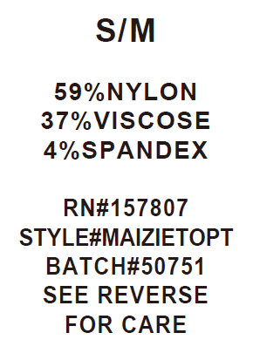 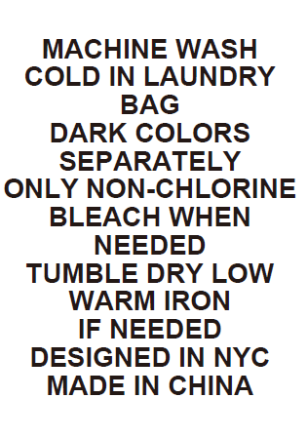 正面 反面
STYLE# | 尺寸 | 下单数量： | 成分： | RN# | BATCH#
MAIZIEDRESST | S/M | 600 | 59%NYLON 37%VISCOSE 4%SPANDEX | 157807 | 06052024
 | L/XL | 600
洗标下单明细 日期：2024.5.15 注意：layout确认以后再生产大货

花朵款 短袖 |  |  |  |  |  | 2024.5.15客户已经确认
洗标型号： | 根据去年订单 | 图片： | 正面 反面
STYLE# | 尺寸 | 下单数量： | 成分： | RN# | BATCH#
MAIZIETEET | S/M | 1220 | 59%NYLON 37%VISCOSE 4%SPANDEX | 157807 | 06052024
 | L/XL | 1220
洗标下单明细 日期：2024.5.15 注意：layout确认以后再生产大货

花朵款 背心 |  |  |  |  |  | 2024.5.15客户已经确认
洗标型号： | 根据去年订单 | 图片： | 正面 反面
STYLE# | 尺寸 | 下单数量： | 成分： | RN# | BATCH#
MAIZIETOPT | S/M | 1220 | 59%NYLON 37%VISCOSE 4%SPANDEX | 157807 | 06052024
 | L/XL | 1220
洗标下单明细 日期：2024.5.15 注意：layout确认以后再生产大货

吊牌吊粒订购
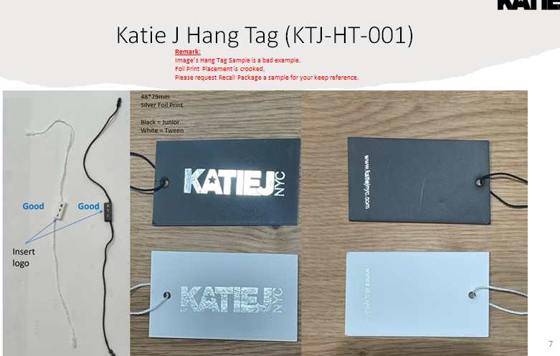

 | 实际订购数

白色挂牌： | 5930
白色挂绳： | 5930

日期：2024.5.14

